I TRIMESTRE

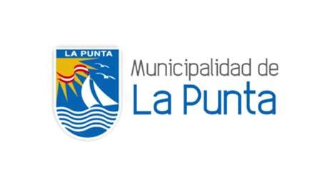

18.1.1 PROVINCIA CONSTITUCIONAL DEL CALLAO: información reportada por el área de Seguridad Ciudadana de la Municipalidad Distrital de la Punta y la Comisaría del distrito en referencia a casos de violencia hacia la mujer e integrantes del grupo familiar, enero a marzo - 2026

Distritos | Enero |  |  |  |  | Febrero |  |  |  |  | Marzo |  |  |  |  | Totales
 | Verbal / Psicológica | Física | Sexual | Económica/ patrimonial | Otros | Verbal / Psicológica | Física | Sexual | Económica/ patrimonial | Otros | Verbal / Psicológica | Física | Sexual | Económica/ patrimonial | Otros
La Punta | 9 |  |  |  |  | 6 |  |  |  |  | 3 |  |  |  |  | 18
Total | 9 |  |  |  |  | 6 |  |  |  |  | 3 |  |  |  |  | 18

Fuente: Información brindada por los reportes de la Comisaria de La Punta y por la Gerencia de Seguridad Ciudadana de la Municipalidad Distrital de La Punta
Elaboración: Gerencia de Desarrollo Humano -Representante Alterna - IDC La Punta
Descargado: OBSERVATORIO DE LA VIOLENCIA A LA MUJER Y LOS INTEGRANTES DEL GRUPO FAMILIAR DE LA REGIÓN CALLAO

